Sheet1
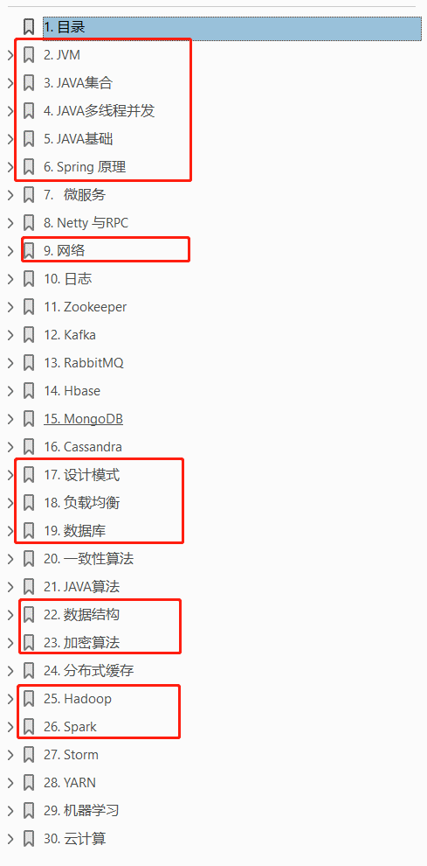
Java学习计划
总计13个章节 第一阶段快过第一遍，2021/1/2过完 第二阶段下一个，根据面经针对看特定章节
序号 | 章节 | 第一遍 | 第二遍 | 第三遍
1 | java多线程并发
2 | java基础
3 | 加密算法
4 | 数据结构
5 | JVM内存
6 | 数据库
7 | java集合
8 | 网络
9 | 设计模式
10 | Spring原理
11 | 负载均衡
12 | Hadoop]
13 | Spark

